Ark2
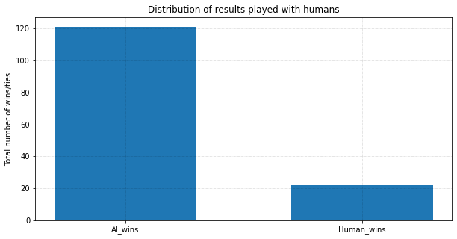
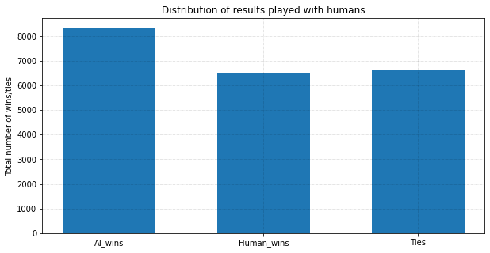
Ét spil består af 150 omgange
Første testperson |  |  |  |  | Anden testperson |  |  |  | Tredje testperson
Spil nr | AI wins | Human wins | Ties |  | Spil nr | AI wins | Human wins | Ties | Spil nr | AI wins | Human wins | Ties | Antal spil
1 | 62 | 46 | 42 |  | 1 | 52 | 42 | 56 | 1 | 51 | 50 | 55 | 156
2 | 52 | 40 | 58 |  | 2 | 59 | 41 | 50 | 2 | 61 | 47 | 42 | 150
3 | 64 | 42 | 44 |  | 3 | 45 | 41 | 64 | 3 | 82 | 23 | 45 | 150
4 | 65 | 43 | 42 |  | 4 | 57 | 50 | 43 | 4 | 66 | 50 | 34 | 150
5 | 56 | 49 | 45 |  | 5 | 55 | 49 | 46 | 5 | 56 | 50 | 44 | 150
6 | 66 | 43 | 41 |  | 6 | 60 | 39 | 51 | 6 | 66 | 42 | 42 | 150
7 | 74 | 39 | 37 |  | 7 | 56 | 49 | 45 | 7 | 40 | 48 | 62 | 150
8 | 47 | 56 | 47 |  | 8 | 54 | 46 | 50 | 8 | 60 | 40 | 50 | 150
9 | 51 | 49 | 50 |  | 9 | 53 | 49 | 48 | 9 | 71 | 43 | 36 | 150
10 | 66 | 39 | 45 |  | 10 | 49 | 57 | 44 | 10 | 68 | 42 | 40 | 150
11 | 47 | 54 | 49 |  | 11 | 61 | 44 | 45 | 11 | 77 | 41 | 32 | 150
12 | 59 | 46 | 44 |  | 12 | 62 | 40 | 48 | 12 | 67 | 44 | 39 | 150
13 | 45 | 52 | 53 |  | 13 | 53 | 40 | 57 | 13 | 53 | 38 | 59 | 150
14 | 74 | 40 | 36 |  | 14 | 54 | 50 | 46 | 14 | 55 | 50 | 45 | 150
15 | 71 | 44 | 35 |  | 15 | 54 | 50 | 46 | 15 | 66 | 51 | 33 | 150
16 | 61 | 53 | 36 |  | 16 | 49 | 49 | 52 | 16 | 58 | 48 | 44 | 150
17 | 51 | 56 | 43 |  | 17 | 60 | 40 | 50 | 17 | 73 | 34 | 43 | 150
18 | 56 | 45 | 48 |  | 18 | 55 | 56 | 39 | 18 | 86 | 39 | 25 | 150
19 | 80 | 40 | 30 |  | 19 | 53 | 38 | 59 | 19 | 69 | 38 | 43 | 150
20 | 51 | 55 | 44 |  | 20 | 45 | 37 | 68 | 20 | 63 | 43 | 44 | 150
21 | 53 | 54 | 43 |  | 21 | 66 | 42 | 42 | 21 | 70 | 42 | 38 | 150
22 | 59 | 45 | 46 |  | 22 | 62 | 49 | 39 | 22 | 85 | 30 | 35 | 150
23 | 49 | 48 | 53 |  | 23 | 65 | 39 | 46 | 23 | 86 | 36 | 28 | 150
24 | 68 | 39 | 43 |  | 24 | 43 | 48 | 59
25 | 70 | 36 | 44 |  | 25 | 54 | 43 | 53 | MIDDELVÆRDI | 66 | 42 | 42
26 | 42 | 60 | 48 |  | 26 | 56 | 38 | 56 | STD AFVIGELSE | 11.79703185 | 7.040818314 | 9.033315588
27 | 58 | 53 | 39 |  | 27 | 53 | 38 | 59 | NEDRE GRÆNSE | 55 | 35 | 33
28 | 64 | 49 | 37 |  | 28 | 63 | 41 | 46 | ØVRE GRÆNSE | 78 | 49 | 51
29 | 56 | 49 | 45 |  | 29 | 49 | 49 | 52
30 | 64 | 43 | 43 |  | 30 | 59 | 43 | 48 | KONFIDENSINTERVAL | [55;78] | [35;49] | [33;51]
31 | 51 | 57 | 42 |  | 31 | 56 | 50 | 44
32 | 49 | 55 | 46 |  | 32 | 56 | 49 | 45
33 | 53 | 48 | 49 |  | 33 | 59 | 43 | 48
34 | 54 | 51 | 45 |  | 34 | 48 | 49 | 53
35 | 50 | 55 | 45 |  | 35 | 59 | 57 | 34
36 | 58 | 40 | 52 |  | 36 | 56 | 48 | 46
37 | 61 | 41 | 48 |  | 37 | 58 | 47 | 45
38 | 68 | 37 | 45 |  | 38 | 44 | 58 | 48
39 | 73 | 39 | 38 |  | 39 | 55 | 56 | 39
40 | 59 | 35 | 56 |  | 40 | 52 | 46 | 52
41 | 71 | 43 | 36 |  | 41 | 51 | 52 | 47
42 | 63 | 36 | 51 |  | 42 | 50 | 46 | 54
43 | 71 | 44 | 35 |  | 43 | 51 | 42 | 57
44 | 52 | 47 | 51 |  | 44 | 45 | 44 | 61
45 | 71 | 37 | 42 |  | 45 | 57 | 47 | 46
 |  |  |  |  | 46 | 58 | 55 | 37
MIDDELVÆRDI | 60 | 46 | 44 |  | 47 | 61 | 40 | 49
STD AFVIGELSE | 9.172587619 | 6.745219033 | 5.947327725 |  | 48 | 54 | 53 | 43
NEDRE GRÆNSE | 50 | 39 | 38 |  | 49 | 60 | 45 | 45
ØVRE GRÆNSE | 69 | 53 | 50 |  | 50 | 44 | 48 | 58
 |  |  |  |  | 51 | 56 | 53 | 41
KONFIDENSINTERVAL | [50;69] | [39;53] | [38;50] |  | 52 | 53 | 52 | 45
 |  |  |  |  | 53 | 55 | 49 | 46
 |  |  |  |  | 54 | 52 | 38 | 60
 |  |  |  |  | 55 | 60 | 41 | 49
 |  |  |  |  | 56 | 55 | 50 | 45
 |  |  |  |  | 57 | 53 | 45 | 53
 |  |  |  |  | 58 | 59 | 39 | 53
 |  |  |  |  | 59 | 45 | 58 | 47
 |  |  |  |  | 60 | 49 | 41 | 69
 |  |  |  |  | 61 | 65 | 43 | 42
 |  |  |  |  | 62 | 58 | 51 | 41
 |  |  |  |  | 63 | 46 | 49 | 55
 |  |  |  |  | 64 | 55 | 42 | 53
 |  |  |  |  | 65 | 53 | 44 | 53
 |  |  |  |  | 66 | 67 | 41 | 42
 |  |  |  |  | 67 | 57 | 56 | 37
 |  |  |  |  | 68 | 52 | 46 | 52
 |  |  |  |  | 69 | 45 | 46 | 58
 |  |  |  |  | 70 | 54 | 48 | 48
 |  |  |  |  | 71 | 62 | 38 | 50
 |  |  |  |  | 72 | 45 | 46 | 59
 |  |  |  |  | 73 | 61 | 43 | 46
 |  |  |  |  | 74 | 53 | 52 | 45
 |  |  |  |  | 75 | 53 | 52 | 45

 |  |  |  |  | MIDDELVÆRDI | 54.57333333 | 46.33333333 | 49.22666667
 |  |  |  |  | STD AFVIGELSE | 5.683483261 | 5.602444769 | 7.056860441
 |  |  |  |  | NEDRE GRÆNSE | 48.88985007 | 40.73088856 | 42.16980623
 |  |  |  |  | ØVRE GRÆNSE | 60.25681659 | 51.9357781 | 56.28352711

 |  |  |  |  | KONFIDENSINTERVAL | [49;60] | [41;52] | [42;56]

STATISTIK FOR ALLE TESTPERSONER

Total antal spil | 143
Total AI_wins | 121
Total human_wins | 22

Pointfordeling talt op i alle spil:
AI wins | 4490.91312
Human wins | 4623.407359
Ties | 750

Konfidensinterval beregnet for alle spil:
 | Middelværdi | Standard afvigelse | Nedre grænse | Øvre grænse | Konfidensinterval
AI av. alle | 57.9471552 | 9.945497502 | 48.00 | 67.89 | [48,00;67,89]
HUMAN av. alle | 44.94347341 | 7.706132661 | 37.24 | 52.65 | [37,24:52,65]
TIES av. alle | 45.75652484 | 7.674378791 | 38.08 | 53.43 | [38,08;53,54]

Søjlediagram over antallet af vundne spil ud af alle spil |  |  |  |  |  | Søjlediagram over antallet af point

